11th
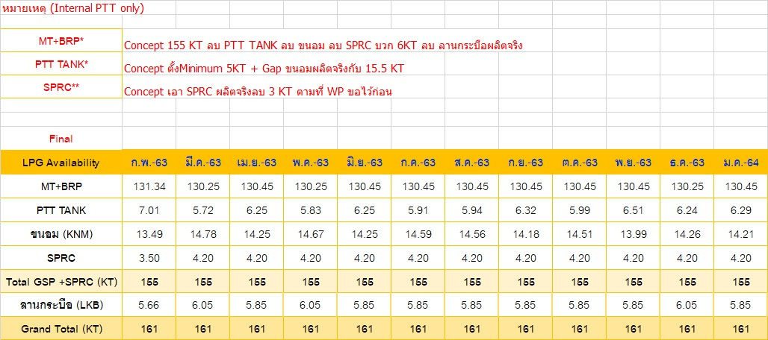
LPG Availability (KT) | Jun-64 | Jul-64 | Aug-64 | Sep-64 | Oct-64 | Nov-64 | Dec-64 | Jan-65 | Feb-65 | Mar-65 | Apr-65 | May-65
GSP RY | 134.07 | 139.89 | 133.02 | 132.68 | 132.18 | 132.68 | 132.60 | 134.01 | 134.88 | 133.38 | 133.88 | 133.38 |  |  | ability ry ผูกสูตร แต่จริงๆไม่ใช่ RY
GSP KHM | 13.95 | 8.99 | 14.66 | 15.00 | 15.50 | 15.00 | 15.08 | 14.87 | 14.00 | 15.50 | 15.00 | 15.50 | Updated on | 5-May-21 | ability khm
GC | - | - | - | - | - | - | - | - | - | - | - | - | Updated on | 11-May-21 |  | จะต้องเป็น import ข้อมูล 1 ไฟล์ จะต้อง มี Dropdown ให้เลือก
SPRC | 5.78 | 6.12 | 6.12 | 6.12 | 6.12 | 6.12 | 6.12 | 6.12 | 6.12 | 6.12 | 6.12 | 6.12 | Updated on | 11-May-21
PTTEP/LKB | 5.55 | 5.74 | 5.74 | 5.55 | 5.74 | 5.74 | 5.74 | 5.74 | 5.74 | 5.74 | 5.74 | 5.74 | Updated on | 11-May-21
IRPC | 1.20 | - | 1.20 | 1.20 | 1.20 | 1.20 | 1.20 | - | - | - | - | - | Updated on | 11-May-21
Total | 160.55 | 160.74 | 160.74 | 160.55 | 160.74 | 160.74 | 160.74 | 160.74 | 160.74 | 160.74 | 160.74 | 160.74

LPG Availability (KT) | Jun-64 | Jul-64 | Aug-64 | Sep-64 | Oct-64 | Nov-64 | Dec-64 | Jan-65 | Feb-65 | Mar-65 | Apr-65 | May-65
All Import | 41.00 | 102.00 | 33.00 | 53.00 | 47.00 | 43.00 | 29.00 | 41.00 | 45.00 | 38.00 | 40.00 | 33.00 | Updated on | 11-May-21 | มาจากไฟล์ merge aloocation low ที่ 8 (ที่ higligt สีแดง) shhet C3LPG จากไฟล์ Merge Allocation 2021_24May2022.xlsx

 | 11th | คุณเตยจะทำทุกวันที่ 11

